RESULTATS-COMPLETS-DGMETRIX
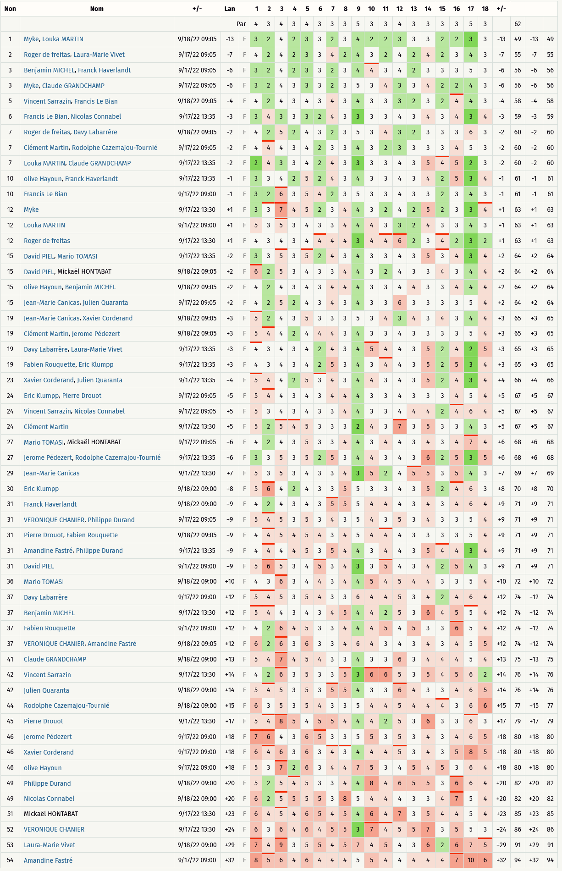
Critérium FNSMR par EQUIPE 2022-23 (17, 18/09/2022 - Tarnos)

Classement Overall (Discgolfmétrix)

EQUIPE | Nom | Trou | 1 | 2 | 3 | 4 | 5 | 6 | 7 | 8 | 9 | 10 | 11 | 12 | 13 | 14 | 15 | 16 | 17 | 18 | +/- |  | Rang
 |  | Par | 4 | 3 | 4 | 3 | 4 | 3 | 3 | 3 | 5 | 3 | 3 | 4 | 3 | 3 | 3 | 3 | 5 | 3 | # | 62
1 | CARNIEL Myke, MARTIN Louka |  | 3 | 2 | 4 | 2 | 3 | 3 | 2 | 3 | 4 | 2 | 2 | 3 | 3 | 3 | 2 | 2 | 3 | 3 | -13 | 49 | 1
2 | DE FREITAS Roger, VIVET Laura-Marie |  | 4 | 2 | 4 | 2 | 3 | 3 | 4 | 2 | 4 | 3 | 2 | 4 | 2 | 4 | 2 | 3 | 4 | 3 | -7 | 55 | 2
1 | CARNIEL Myke, GRANDCHAMP Claude |  | 3 | 2 | 4 | 3 | 3 | 3 | 2 | 3 | 5 | 3 | 4 | 3 | 3 | 4 | 2 | 2 | 4 | 3 | -6 | 56 | 3
3 | MICHEL Benjamin, HAVERLANDT Franck |  | 3 | 2 | 4 | 2 | 3 | 3 | 2 | 3 | 4 | 4 | 3 | 4 | 2 | 3 | 3 | 3 | 5 | 3 | -6 | 56 | 3
4 | SARRAZIN Vincent, LE BIAN Francis |  | 4 | 2 | 4 | 3 | 4 | 3 | 4 | 3 | 4 | 3 | 3 | 3 | 2 | 3 | 2 | 4 | 4 | 3 | -4 | 58 | 5
4 | LE BIAN Francis, CONNABEL Nicolas |  | 3 | 4 | 3 | 3 | 3 | 2 | 4 | 3 | 3 | 3 | 3 | 4 | 3 | 4 | 3 | 4 | 3 | 4 | -3 | 59 | 6
1 | MARTIN Louka, GRANDCHAMP Claude |  | 2 | 4 | 3 | 3 | 4 | 2 | 4 | 3 | 3 | 3 | 3 | 4 | 3 | 5 | 4 | 5 | 2 | 3 | -2 | 60 | 7
2 | DE FREITAS Roger, LABARRERE Davy |  | 4 | 2 | 5 | 2 | 4 | 3 | 2 | 3 | 5 | 3 | 4 | 3 | 2 | 3 | 3 | 3 | 6 | 3 | -2 | 60 | 7
5 | MARTIN Clément, CAZEMAJOU-TOURNIE Rodolphe |  | 4 | 4 | 4 | 3 | 4 | 2 | 3 | 3 | 4 | 3 | 2 | 3 | 3 | 3 | 3 | 4 | 5 | 3 | -2 | 60 | 7
3 | HAYOUN Olive, HAVERLANDT Franck |  | 3 | 3 | 4 | 2 | 5 | 2 | 4 | 3 | 4 | 3 | 3 | 4 | 3 | 4 | 2 | 5 | 3 | 4 | -1 | 61 | 10
4 | LE BIAN Francis |  | 3 | 2 | 6 | 3 | 5 | 4 | 2 | 3 | 5 | 3 | 3 | 4 | 3 | 3 | 2 | 3 | 4 | 3 | -1 | 61 | 10
1 | CARNIEL Myke |  | 3 | 3 | 7 | 4 | 5 | 2 | 3 | 4 | 4 | 3 | 2 | 4 | 2 | 5 | 2 | 3 | 3 | 4 | 1 | 63 | 12
1 | MARTIN Louka |  | 5 | 3 | 5 | 3 | 4 | 3 | 3 | 4 | 4 | 4 | 3 | 3 | 2 | 4 | 3 | 3 | 4 | 3 | 1 | 63 | 12
2 | DE FREITAS Roger |  | 4 | 3 | 4 | 3 | 4 | 4 | 4 | 4 | 3 | 4 | 4 | 6 | 2 | 3 | 4 | 2 | 3 | 2 | 1 | 63 | 12
3 | Olive HAYOUN, Benjamin MICHEL |  | 4 | 2 | 4 | 3 | 4 | 3 | 4 | 4 | 4 | 3 | 3 | 4 | 4 | 3 | 3 | 4 | 4 | 4 | 2 | 64 | 15
6 | David PIEL, Mario TOMASI |  | 3 | 3 | 5 | 3 | 5 | 2 | 4 | 3 | 4 | 3 | 3 | 4 | 3 | 5 | 3 | 4 | 3 | 4 | 2 | 64 | 15
6 | David PIEL, Mickaël HONTABAT |  | 6 | 2 | 5 | 3 | 4 | 3 | 3 | 4 | 4 | 3 | 2 | 4 | 3 | 3 | 4 | 3 | 4 | 4 | 2 | 64 | 15
7 | Jean-Marie CANICAS, Julien QUARANTA |  | 4 | 2 | 5 | 2 | 4 | 3 | 4 | 3 | 4 | 3 | 3 | 6 | 3 | 3 | 3 | 3 | 5 | 4 | 2 | 64 | 15
2 | Davy LABARRERE, Laura-Marie VIVET |  | 4 | 3 | 4 | 3 | 4 | 2 | 4 | 3 | 4 | 5 | 4 | 4 | 3 | 5 | 2 | 4 | 2 | 5 | 3 | 65 | 19
5 | Clément MARTIN, Jerome PEDEZERT |  | 5 | 4 | 4 | 2 | 4 | 4 | 4 | 3 | 4 | 3 | 3 | 4 | 3 | 3 | 3 | 3 | 5 | 4 | 3 | 65 | 19
7 | Jean-Marie CANICAS, Xavier CORDERAND |  | 5 | 2 | 4 | 3 | 5 | 3 | 3 | 3 | 5 | 3 | 4 | 3 | 4 | 3 | 4 | 3 | 4 | 4 | 3 | 65 | 19
8 | Fabien ROUQUETTE, Eric KLUMPP |  | 4 | 3 | 4 | 3 | 4 | 2 | 5 | 3 | 4 | 3 | 4 | 4 | 3 | 5 | 2 | 5 | 3 | 4 | 3 | 65 | 19
7 | Xavier CORDERAND, Julien QUARANTA |  | 5 | 4 | 4 | 2 | 5 | 3 | 4 | 3 | 4 | 4 | 3 | 4 | 3 | 5 | 2 | 4 | 3 | 4 | 4 | 66 | 23
4 | Vincent SARRAZIN, Nicolas CONNABEL |  | 5 | 3 | 4 | 3 | 4 | 3 | 3 | 4 | 4 | 3 | 3 | 4 | 4 | 4 | 2 | 4 | 6 | 4 | 5 | 67 | 24
5 | Clément MARTIN |  | 5 | 2 | 5 | 4 | 5 | 3 | 3 | 3 | 2 | 4 | 3 | 7 | 3 | 5 | 3 | 3 | 4 | 3 | 5 | 67 | 24
8 | Eric KLUMPP, Pierre DROUOT |  | 5 | 4 | 4 | 3 | 4 | 3 | 4 | 4 | 4 | 3 | 3 | 4 | 3 | 3 | 3 | 4 | 5 | 4 | 5 | 67 | 24
5 | Jerome PEDEZERT, Rodolphe CAZEMAJOU-TOURNIE |  | 3 | 3 | 5 | 3 | 5 | 2 | 5 | 3 | 4 | 4 | 3 | 4 | 3 | 6 | 2 | 5 | 3 | 5 | 6 | 68 | 27
6 | Mario TOMASI, Mickaël HONTABAT |  | 4 | 2 | 4 | 3 | 5 | 3 | 3 | 4 | 4 | 3 | 4 | 4 | 3 | 4 | 3 | 4 | 7 | 4 | 6 | 68 | 27
7 | Jean-Marie CANICAS |  | 5 | 3 | 5 | 3 | 4 | 3 | 3 | 4 | 3 | 5 | 2 | 4 | 5 | 5 | 3 | 5 | 4 | 3 | 7 | 69 | 29
8 | Eric KLUMPP |  | 5 | 6 | 4 | 2 | 4 | 3 | 3 | 5 | 5 | 3 | 3 | 4 | 3 | 5 | 2 | 4 | 6 | 3 | 8 | 70 | 30
3 | Franck HAVERLANDT |  | 4 | 2 | 4 | 3 | 4 | 3 | 5 | 5 | 5 | 4 | 4 | 4 | 3 | 4 | 3 | 4 | 6 | 4 | 9 | 71 | 31
6 | David PIEL |  | 5 | 6 | 5 | 3 | 4 | 5 | 3 | 4 | 3 | 3 | 5 | 4 | 3 | 4 | 2 | 5 | 4 | 3 | 9 | 71 | 31
8 | Pierre DROUOT, Fabien ROUQUETTE |  | 4 | 4 | 5 | 4 | 5 | 4 | 3 | 4 | 5 | 4 | 4 | 4 | 3 | 3 | 3 | 3 | 5 | 4 | 9 | 71 | 31
9 | Amandine FASTRE, Philippe DURAND |  | 4 | 4 | 4 | 4 | 5 | 3 | 5 | 4 | 4 | 3 | 4 | 4 | 3 | 5 | 4 | 4 | 3 | 4 | 9 | 71 | 31
9 | VERONIQUE CHANIER, Philippe DURAND |  | 5 | 4 | 5 | 3 | 5 | 3 | 4 | 3 | 5 | 4 | 3 | 5 | 3 | 4 | 3 | 3 | 5 | 4 | 9 | 71 | 31
6 | Mario TOMASI |  | 4 | 3 | 6 | 3 | 4 | 4 | 3 | 4 | 4 | 5 | 4 | 5 | 4 | 4 | 3 | 3 | 5 | 4 | 10 | 72 | 36
2 | Davy LABARRERE |  | 5 | 4 | 5 | 3 | 5 | 4 | 3 | 3 | 6 | 4 | 4 | 5 | 3 | 4 | 2 | 4 | 6 | 4 | 12 | 74 | 37
3 | Benjamin MICHEL |  | 5 | 4 | 4 | 3 | 4 | 3 | 4 | 5 | 4 | 4 | 2 | 5 | 3 | 6 | 4 | 5 | 5 | 4 | 12 | 74 | 37
8 | Fabien ROUQUETTE |  | 4 | 2 | 6 | 4 | 5 | 3 | 3 | 4 | 4 | 4 | 5 | 4 | 5 | 3 | 3 | 6 | 5 | 4 | 12 | 74 | 37
9 | VERONIQUE CHANIER, Amandine FASTRE |  | 6 | 2 | 6 | 3 | 6 | 3 | 3 | 4 | 6 | 4 | 3 | 4 | 3 | 4 | 3 | 4 | 5 | 5 | 12 | 74 | 37
1 | Claude GRANDCHAMP |  | 5 | 4 | 7 | 4 | 5 | 4 | 3 | 3 | 4 | 3 | 3 | 6 | 3 | 4 | 4 | 4 | 5 | 4 | 13 | 75 | 41
4 | Vincent SARRAZIN |  | 4 | 2 | 6 | 3 | 5 | 3 | 3 | 5 | 3 | 6 | 6 | 5 | 3 | 5 | 4 | 5 | 6 | 2 | 14 | 76 | 42
7 | Julien QUARANTA |  | 5 | 4 | 5 | 3 | 5 | 3 | 5 | 5 | 4 | 3 | 3 | 6 | 4 | 3 | 3 | 4 | 6 | 5 | 14 | 76 | 42
5 | Rodolphe CAZEMAJOU-TOURNIE |  | 6 | 3 | 5 | 3 | 5 | 4 | 3 | 3 | 5 | 4 | 4 | 5 | 4 | 4 | 4 | 3 | 6 | 6 | 15 | 77 | 44
8 | Pierre DROUOT |  | 5 | 4 | 8 | 5 | 4 | 5 | 5 | 4 | 4 | 4 | 2 | 5 | 3 | 6 | 3 | 3 | 6 | 3 | 17 | 79 | 45
3 | Olive HAYOUN |  | 5 | 3 | 7 | 2 | 6 | 3 | 4 | 4 | 7 | 5 | 3 | 4 | 5 | 4 | 5 | 3 | 6 | 4 | 18 | 80 | 46
5 | Jerome PEDEZRT |  | 7 | 6 | 4 | 3 | 6 | 5 | 3 | 3 | 5 | 5 | 3 | 5 | 3 | 4 | 3 | 4 | 6 | 5 | 18 | 80 | 46
7 | Xavier CORDERAND |  | 6 | 4 | 6 | 3 | 6 | 3 | 4 | 3 | 4 | 4 | 4 | 5 | 3 | 4 | 3 | 5 | 8 | 5 | 18 | 80 | 46
4 | Nicolas CONNABEL |  | 6 | 2 | 5 | 5 | 5 | 5 | 3 | 8 | 5 | 4 | 4 | 4 | 3 | 3 | 4 | 7 | 5 | 4 | 20 | 82 | 49
9 | Philippe DURAND |  | 5 | 2 | 5 | 4 | 5 | 3 | 3 | 4 | 4 | 8 | 4 | 6 | 5 | 5 | 3 | 6 | 6 | 4 | 20 | 82 | 49
6 | Mickaël HONTABAT |  | 6 | 4 | 5 | 4 | 6 | 5 | 4 | 5 | 4 | 6 | 4 | 7 | 3 | 5 | 4 | 4 | 5 | 4 | 23 | 85 | 51
9 | VERONIQUE CHANIER |  | 6 | 3 | 6 | 4 | 6 | 4 | 5 | 5 | 3 | 7 | 4 | 5 | 5 | 7 | 3 | 5 | 5 | 3 | 24 | 86 | 52
2 | Laura-Marie VIVET |  | 7 | 4 | 9 | 3 | 5 | 5 | 4 | 5 | 7 | 4 | 5 | 4 | 3 | 6 | 2 | 6 | 7 | 5 | 29 | 91 | 53
9 | Amandine FASTRE |  | 8 | 5 | 6 | 4 | 6 | 4 | 4 | 4 | 5 | 5 | 4 | 4 | 4 | 4 | 4 | 7 | 10 | 6 | 32 | 94 | 54

SIMPLE R1
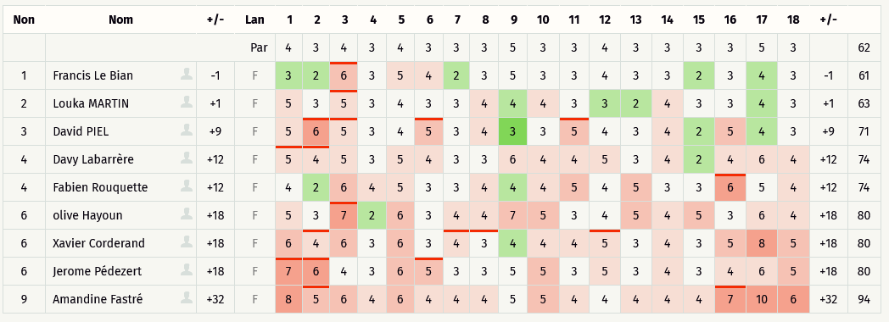
Critérium FNSMR par EQUIPE 2022-23 (17, 18/09/2022 - Tarnos)

Classement SIMPLE Ronde 1 (Discgolfmétrix)

DOUBLE R1
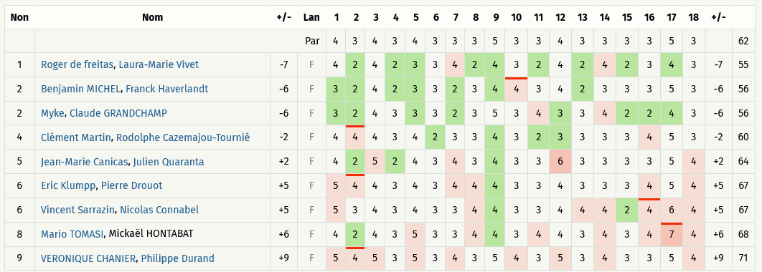
Critérium FNSMR par EQUIPE 2022-23 (17, 18/09/2022 - Tarnos)

Classement DOUBLE Ronde 1 (Discgolfmétrix)

SIMPLE R2
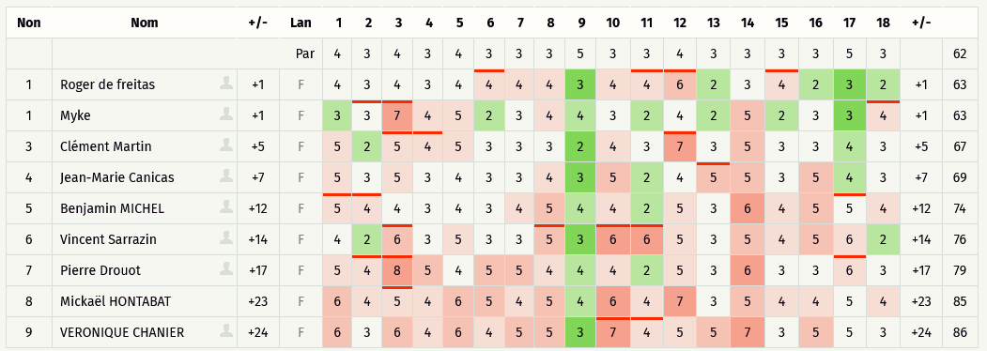
Critérium FNSMR par EQUIPE 2024-25 (14, 15/09/2024 - Saint Christophe de Double)

Classement SIMPLE Ronde 2 (Discgolfmétrix)

DOUBLE R2
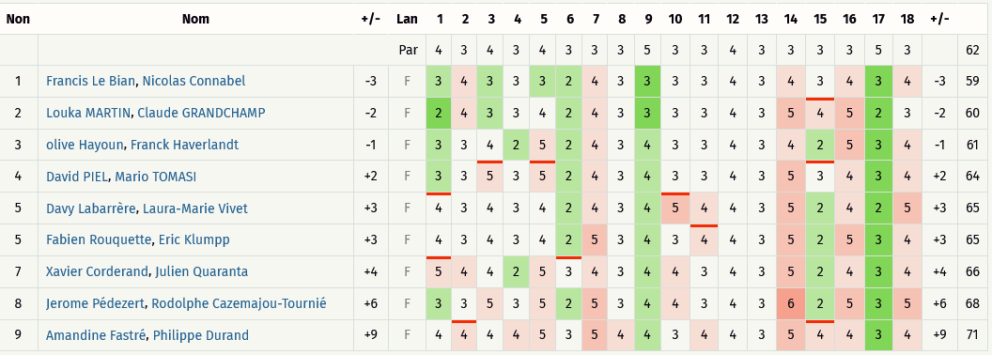
Critérium FNSMR par EQUIPE 2022-23 (17, 18/09/2022 - Tarnos)

Classement DOUBLE Ronde 2 (Discgolfmétrix)

SIMPLE R3
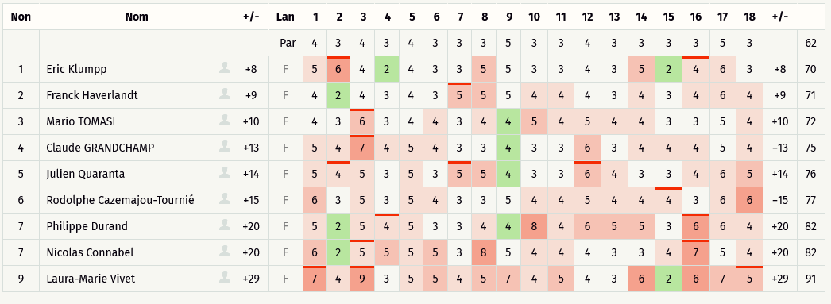
Critérium FNSMR par EQUIPE 2022-23 (17, 18/09/2022 - Tarnos)

Classement SIMPLE Ronde 3 (Discgolfmétrix)

DOUBLE R3
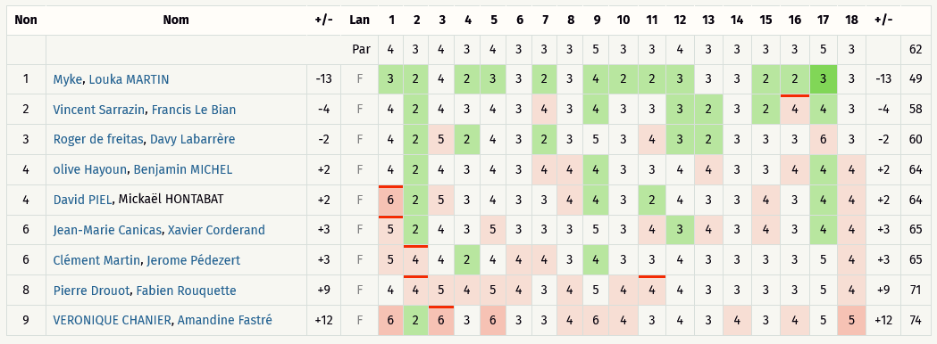
Critérium FNSMR par EQUIPE 2022-23 (17, 18/09/2022 - Tarnos)

Classement DOUBLE Ronde 3 (Discgolfmétrix)

